Instrucciones
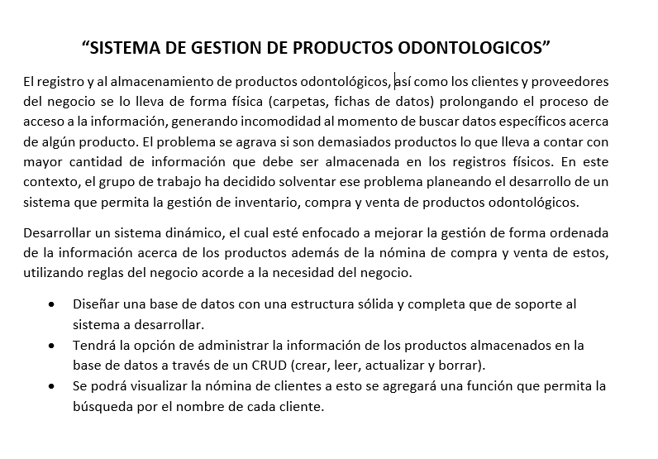

Gráficos
 | Proyecto
 | Sistema DIDEB

2022-01-10 | 2
2022-01-11 | 0
2022-02-12 | 1
2021-02-02 | 2
2021-02-03 | 1
2021-02-04 | 2
2021-02-05 | 0
2021-02-06 | 2
2021-02-07 | 0
2021-02-08 | 1
2021-02-09 | 4
2021-02-10 | 1
2021-02-11 | 3
2021-02-12 | 0
2021-02-20 | 1
2021-02-21 | 0
2021-02-22 | 1
2021-02-23 | 3
2021-02-24 | 1
2021-02-25 | 3
2021-02-26 | 0
2021-02-27 | 2
2021-02-28 | 0
2021-03-01 | 2
2021-03-02 | 4
2021-03-03 | 2
2021-03-04 | 3
2021-03-05 | 0
2021-03-06 | 3
2021-03-07 | 0
2021-03-08 | 3
2021-03-09 | 5
2021-03-10 | 2
2021-03-11 | 4
2021-03-12 | 0
2021-03-13 | 0
2021-03-14 | 0
2021-03-15 | 0
2021-03-16 | 1
2021-03-17 | 5
2021-03-18 | 7
2021-03-19 | 0
2021-03-20 | 0
2021-03-21 | 0
2021-03-22 | 0
2021-03-23 | 0
2021-03-24 | 1
2021-03-25 | 4
2021-03-26 | 0
2021-03-27 | 0
...

Gráfico de tareas
2022-01-10 | 2
2022-01-11 | 0
2022-02-12 | 1
2021-02-02 | 2
2021-02-03 | 1
2021-02-04 | 2
2021-02-05 | 0
2021-02-06 | 2
2021-02-07 | 0
2021-02-08 | 1
2021-02-09 | 4
2021-02-10 | 1
2021-02-11 | 3
2021-02-12 | 0
2021-02-20 | 1
2021-02-21 | 0
2021-02-22 | 1
2021-02-23 | 3
2021-02-24 | 1
2021-02-25 | 3
2021-02-26 | 0
2021-02-27 | 2
2021-02-28 | 0
2021-03-01 | 2
2021-03-02 | 4
2021-03-03 | 2
2021-03-04 | 3
2021-03-05 | 0
2021-03-06 | 3
2021-03-07 | 0
2021-03-08 | 3
2021-03-09 | 5
2021-03-10 | 2
2021-03-11 | 4
2021-03-12 | 0
2021-03-13 | 0
2021-03-14 | 0
2021-03-15 | 0
2021-03-16 | 1
2021-03-17 | 5
2021-03-18 | 7
2021-03-19 | 0
2021-03-20 | 0
2021-03-21 | 0
2021-03-22 | 0
2021-03-23 | 0
2021-03-24 | 1
2021-03-25 | 4
2021-03-26 | 0
2021-03-27 | 0
...

Gráfico individual

 | 2022-01-10 | 2022-01-11 | 2022-02-12 | 2021-02-02 | 2021-02-03 | 2021-02-04 | 2021-02-05 | 2021-02-06 | 2021-02-07 | 2021-02-08 | 2021-02-09 | 2021-02-10 | 2021-02-11 | 2021-02-12 | 2021-02-20 | 2021-02-21 | 2021-02-22 | 2021-02-23 | 2021-02-24 | 2021-02-25 | 2021-02-26 | 2021-02-27 | 2021-02-28 | 2021-03-01 | 2021-03-02 | 2021-03-03 | 2021-03-04 | 2021-03-05 | 2021-03-06 | 2021-03-07 | 2021-03-08 | 2021-03-09 | 2021-03-10 | 2021-03-11 | 2021-03-12 | 2021-03-13 | 2021-03-14 | 2021-03-15 | 2021-03-16 | 2021-03-17 | 2021-03-18 | 2021-03-19 | 2021-03-20 | 2021-03-21 | 2021-03-22 | 2021-03-23 | 2021-03-24 | 2021-03-25 | 2021-03-26 | 2021-03-27 | 2021-03-28 | 2021-03-29 | 2021-03-30 | 2021-03-31
Sebastian-Madely-Luis-Johana-Carlos | 2 | 0 | 0 | 0 | 0 | 1 | 0 | 0 | 0 | 0 | 0 | 0 | 0 | 0 | 0 | 0 | 0 | 0 | 0 | 0 | 0 | 0 | 0 | 0 | 0 | 0 | 0 | 0 | 0 | 0 | 0 | 0 | 0 | 0 | 0 | 0 | 0 | 0 | 0 | 0 | 0 | 0 | 0 | 0 | 0 | 0 | 0 | 0 | 0 | 0 | 0 | 0 | 0 | 0
Sebastian-Madely-Luis-Johana-Carlos | 2 | 0 | 0 | 0 | 0 | 1 | 0 | 0 | 0 | 0 | 0 | 0 | 0 | 0 | 0 | 0 | 0 | 0 | 0 | 0 | 0 | 0 | 0 | 0 | 0 | 0 | 0 | 0 | 0 | 0 | 0 | 0 | 0 | 0 | 0 | 0 | 0 | 0 | 0 | 0 | 0 | 0 | 0 | 0 | 0 | 0 | 0 | 0 | 0 | 0 | 0 | 0 | 0 | 0
0 | 0 | 0 | 0 | 0 | 0 | 0 | 0 | 0 | 0 | 0 | 0 | 0 | 0 | 0 | 0 | 0 | 0 | 0 | 0 | 0 | 0 | 0 | 0 | 0 | 0 | 0 | 0 | 0 | 0 | 0 | 0 | 0 | 0 | 0 | 0 | 0 | 0 | 0 | 0 | 0 | 0 | 0 | 0 | 0 | 0 | 0 | 0 | 0 | 0 | 0 | 0 | 0 | 0 | 0
#REF! | 0 | 0 | 0 | 0 | 0 | 0 | 0 | 0 | 0 | 0 | 0 | 0 | 0 | 0 | 0 | 0 | 0 | 0 | 0 | 0 | 0 | 0 | 0 | 0 | 0 | 0 | 3 | 0 | 3 | 0 | 0 | 3 | 0 | 4 | 0 | 0 | 0 | 0 | 0 | 0 | 0 | 0 | 0 | 0 | 0 | 0 | 0 | 3 | 0 | 0 | 0 | 0 | 0 | 0
Sebastian | 0 | 0 | 0 | 0 | 1 | 0 | 0 | 2 | 0 | 0 | 1 | 0 | 1 | 0 | 0 | 0 | 0 | 0 | 0 | 0 | 0 | 0 | 0 | 0 | 0 | 0 | 2 | 0 | 0 | 0 | 0 | 0 | 0 | 2 | 0 | 0 | 0 | 0 | 0 | 0 | 5 | 0 | 0 | 0 | 0 | 0 | 0 | 4 | 0 | 0 | 0 | 0 | 0 | 0
Luis | 0 | 0 | 0 | 1 | 0 | 2 | 0 | 0 | 0 | 0 | 0 | 0 | 0 | 0 | 0 | 0 | 0 | 0 | 0 | 0 | 0 | 0 | 0 | 0 | 0 | 0 | 0 | 0 | 0 | 0 | 0 | 0 | 0 | 0 | 0 | 0 | 0 | 0 | 0 | 0 | 0 | 0 | 0 | 0 | 0 | 0 | 0 | 0 | 0 | 0 | 0 | 0 | 0 | 0
Carlos | 0 | 0 | 1 | 1 | 0 | 0 | 0 | 0 | 0 | 0 | 0 | 0 | 0 | 0 | 0 | 0 | 0 | 0 | 0 | 0 | 0 | 0 | 0 | 0 | 0 | 0 | 0 | 0 | 0 | 0 | 0 | 0 | 0 | 0 | 0 | 0 | 0 | 0 | 0 | 0 | 0 | 0 | 0 | 0 | 0 | 0 | 0 | 0 | 0 | 0 | 0 | 0 | 0 | 0
Madely | 2 | 0 | 0 | 0 | 2 | 0 | 0 | 0 | 0 | 0 | 0 | 0 | 0 | 0 | 0 | 0 | 0 | 0 | 0 | 0 | 0 | 0 | 0 | 0 | 0 | 0 | 0 | 0 | 0 | 0 | 0 | 0 | 0 | 0 | 0 | 0 | 0 | 0 | 0 | 0 | 0 | 0 | 0 | 0 | 0 | 0 | 0 | 0 | 0 | 0 | 0 | 0 | 0 | 0
0 | 0 | 0 | 0 | 0 | 0 | 0 | 0 | 0 | 0 | 0 | 0 | 0 | 0 | 0 | 0 | 0 | 0 | 0 | 0 | 0 | 0 | 0 | 0 | 0 | 0 | 0 | 0 | 0 | 0 | 0 | 0 | 0 | 0 | 0 | 0 | 0 | 0 | 0 | 0 | 0 | 0 | 0 | 0 | 0 | 0 | 0 | 0 | 0 | 0 | 0 | 0 | 0 | 0 | 0
0 | 0 | 0 | 0 | 0 | 0 | 0 | 0 | 0 | 0 | 0 | 0 | 0 | 0 | 0 | 0 | 0 | 0 | 0 | 0 | 0 | 0 | 0 | 0 | 0 | 0 | 0 | 0 | 0 | 0 | 0 | 0 | 0 | 0 | 0 | 0 | 0 | 0 | 0 | 0 | 0 | 0 | 0 | 0 | 0 | 0 | 0 | 0 | 0 | 0 | 0 | 0 | 0 | 0 | 0
0 | 0 | 0 | 0 | 0 | 0 | 0 | 0 | 0 | 0 | 0 | 0 | 0 | 0 | 0 | 0 | 0 | 0 | 0 | 0 | 0 | 0 | 0 | 0 | 0 | 0 | 0 | 0 | 0 | 0 | 0 | 0 | 0 | 0 | 0 | 0 | 0 | 0 | 0 | 0 | 0 | 0 | 0 | 0 | 0 | 0 | 0 | 0 | 0 | 0 | 0 | 0 | 0 | 0 | 0
0 | 0 | 0 | 0 | 0 | 0 | 0 | 0 | 0 | 0 | 0 | 0 | 0 | 0 | 0 | 0 | 0 | 0 | 0 | 0 | 0 | 0 | 0 | 0 | 0 | 0 | 0 | 0 | 0 | 0 | 0 | 0 | 0 | 0 | 0 | 0 | 0 | 0 | 0 | 0 | 0 | 0 | 0 | 0 | 0 | 0 | 0 | 0 | 0 | 0 | 0 | 0 | 0 | 0 | 0

